PATCS 2020
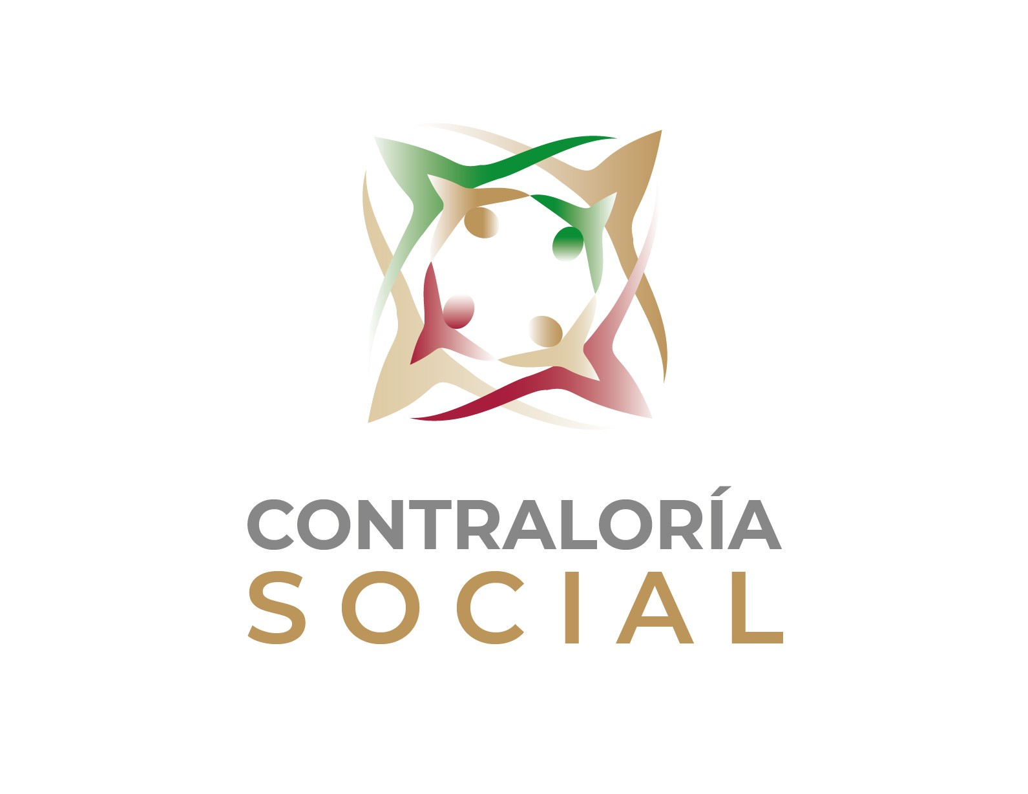

 |  | Secretaría de Educación Pública
 |  | Subsecretaría de Educación Básica
 |  | Dirección General de Desarrollo Curricular

Programa Anual de Trabajo de Contraloría Social (PATCS) Ejercicio Fiscal 2020

Programa Desarrollo de Aprendizajes Significativos de Educación Básica (PDASEB), Nacional de Inglés (PRONI), Fortalecimiento de los Servicios de Educación Especial (PFSEE), y Expansión de la Educación Inicial (PEEI)
ACTIVIDAD | RESPONSABLE | UNIDAD DE MEDIDA | META |  | PERIODO PROGRAMADO
1. PLANEACIÓN
1.1 Designar al Enlace de Contraloría Social | Instancia Normativa | Oficio de nombramiento por Instancia Normativa | 1 |  | enero-marzo
1.2 Solicitar la designación del Enlace Estatal de Contraloría Social a las Instancias Ejecutoras, para promover y coordinar la Contraloría Social en las Entidades Federativas. | Instancia Normativa DGDC | Oficios o correos de solicitud de enlace estatal de CS por entidad federativa | 32 |  | marzo-abril
1.3 Designar y nombrar por oficio al Enlace Estatal de Contraloría Social, y notificar a las Instancias Normativas-SEB | AEL | Oficios de nombramiento o de ratificación de los Enlaces Estatales de Contraloría Social | 32 |  | marzo-julio
1.4 Elaborar y enviar por oficio o correo electrónico a la Secretaría de la Función Pública el Esquema de Contraloría Social, la Guía Operativa de Contraloría Social y el Programa Anual de Trabajo de Contraloría Social (PATCS). | Instancia Normativa | Documentos Normativos | 3 |  | febrero-julio
1.5 Validar y autorizar según sea el caso, los Documentos Normativos de Contraloría Social para los Programas de Educación Básica: el Esquema de Contraloría Social, la Guía Operativa de Contraloría Social y el Programa Anual de Trabajo de Contraloría Social (PATCS). | SFP | Documentos normativos validados y autorizados | 3 |  | abril-septiembre
1.6 Publicar en la pagina web de la SEB el Esquema de Contraloría Social, la Guía Operativa de Contraloría Social y el Programa Anual de Trabajo de Contraloría Social (PATCS) por Programa. | Instancia Normativa | Documentos Normativos publicados en la pagina web | 3 |  | julio-septiembre

1.7 Entregar a la Instancia Ejecutora el Esquema de Contraloría Social, la Guía Operativa de Contraloría Social, y el Programa Anual de Trabajo de Contraloría Social (PATCS), una vez validados y autorizados los documentos. | Instancia Normativa | Correo electrónico de entrega u oficio de remisión de documentos normativos a las AEL | 32 |  | Julio - agosto
1.8 Solicitar la elaboración y entrega del Programa Estatal de Trabajo de Contraloría Social (PETCS) a las Instancias Ejecutoras. | Instancia Normativa-SEB | Oficios de solicitud del PETCS por entidad federativa | 32 |  | julio-septiembre
1.9 Elaborar y entregar a las Instancias Normativas, el Programa Estatal de Trabajo de Contraloría Social (PETCS). | Instancias Ejecutoras | PETCS entregados | 32 |  | julio-septiembre
1.10 Validar el Programa Estatal de Trabajo de Contraloría Social (PETCS) de las Instancias Ejecutoras. | Instancia Normativa | PETCS validados | 32 |  | agosto-septiembre
2. PROMOCIÓN (DIFUSIÓN Y CAPACITACIÓN)
2.1 Capacitar a los Enlaces Estatales de Contraloría Social. | Instancia Normativa | Listas de Asistencia de las capacitaciones otorgadas | 2 |  | julio-diciembre
2.2 Entregar materiales de capacitación de Contraloría Social a las Instancias Ejecutoras. | Instancia Normativa | Correos Electronicos enviados entrega de materiales de capacitación (documentos normativos, presentaciones del evento ) | 32 |  | julio-diciembre
2.3 Entregar materiales para la difusión de la Contraloría Social a las Instancias Ejecutoras. | Instancia Normativa | Correos electronicos de envió /entrega de materiales de difusión (tripticos, folletos, manual para elaborar los materiales de difusión) | 32 |  | septiembre-diciembre
2.4 Entregar a los Comités de Contraloría Social, información general de Los Programas que apoyen al buen funcionamiento de las acciones de Contraloría Social. | Instancias Ejecutoras | Comprobantes de entrega de información | PDASEB | 32 | septiembre-diciembre
 |  |  | PRONI | 32
 |  |  | PFSEE | 32
 |  |  | PEEI | 32
 |  |  | TOTAL | 128
2.5 Promover la Constitución de los Comités de Contraloría Social. | Instancias Ejecutoras | Registro/ directorio de Comités de Contraloria Social | PDASEB | 32 | septiembre-diciembre
 |  |  | PRONI | 32
 |  |  | PFSEE | 32
 |  |  | PEEI | 32
 |  |  | TOTAL | 128
2.6 Otorgar capacitación a los Comités de Contraloría Social por parte de las Instancias Ejecutoras | Instancias Ejecutoras | Listas de Asistencia de las capacitaciones otorgadas | PDASEB | 32 | septiembre-diciembre
 |  |  | PRONI | 32
 |  |  | PFSEE | 32
 |  |  | PEEI | 32
 |  |  | TOTAL | 128
2.7 Realizar reuniones con los beneficiarios y/o Comités de Contraloría Social para asesorar y acompañarlos en el ejercicio de sus funciones, por parte de las Instancias Ejecutoras | Instancias Ejecutoras | Listas de asistencia y minutas de las reuniones con beneficiarios impartidas | PDASEB | 32 | septiembre-diciembre
 |  |  | PRONI | 32
 |  |  | PFSEE | 32
 |  |  | PEEI | 32
 |  |  | TOTAL | 128
2.8 Recopilación de los Informes de Comité de Contraloría Social | Instancias Ejecutoras | Expediente de soporte documental y registro de la recopilación de los Informes de Comité de Contraloría Social | 1 |  | noviembre - diciembre
2.9 Reuniones con los coordinadores Estatales de los programas, para promover la contraloría social y vinculación con los Enlaces Estatales de Contraloría Social. | Instancia Normativa | Presentaciones de las reuniones | 4 |  | julio
2.10 Asesorar a petición de parte a las Instancias Ejecutoras en la planeación e implementación de las acciones de Contraloría Social. | Instancia Normativa | Expediente de soporte documental: correos electrónicos, bitácoras de llamadas, listas de asistencia u otros | 1 |  | julio-diciembre
3. SEGUIMIENTO
3.1 Solicitud del Informe Trimestral de CS | Instancia Normativa | Oficio de Solicitud de informe | 64 |  | septiembre-diciembre
3.2 Elaboración y envio del Informe trimestral de CS | Instancias Ejecutoras | Informe trimestral de Contraloría Social | 64 |  | Trim de jul a sept reporta en oct Trim de oct a dic reporta ene 21
3.3 Seguimiento a la captación de quejas, denuncias y/o sugerencias, y su atención ante las instancias correspondientes. | Instancias Ejecutoras | Control de Quejas, Denuncias y Sugerencias | 32 |  | septiembre-diciembre
3.4 Solicitud del Informe mensual de quejas, denuncias y/o sugerencias de de Contraloría Social. | Instancia Normativa | Oficios de la solicitud | 32 |  | septiembre-diciembre
3.5 Elaborar y entregar el Informe mensual de quejas, denuncias y/o sugerencias de de Contraloría Social. | Instancias Ejecutoras | Informe quejas, denuncias y/o sugerencias | 160 |  | septiembre-diciembre
3.6 Solicitud del Informe final de Resultados de Contraloría Social. | Instancia Normativa | Oficios de la solicitud | 32 |  | diciembre
3.7 Elaborar y entregar el Informe Final de Resultados de Contraloría Social. | Instancias Ejecutoras | Informe Final de Resultados entregado a la Instancia Normativa | 32 |  | enero 2021
3.8 Elaborar los Informes trimestrales de la operación de la Contraloria Social que será entregados a la Coordinación de Vinculación con Organizaciones Sociales y Civiles. | Instancia Normativa | Informe trimestral de Contraloría Social | 2 |  | Trim de jul a sept reporta en oct Trim de oct a dic reporta ene 21
3.9 Elaborar el Informe Final de Resultados de Contraloría Social por la Instancia Normativa que será entregado a la Coordinación de Vinculación con Organizaciones Sociales y Civiles. | Instancia Normativa | Informe Final de Resultados | 1 |  | febrero 2021
3.10 Publicar en la pagina web de la SEB los informes trimestrales de la operación de Contraloría Social. | Instancia Normativa | Informe trimestral de Contraloría Social | 2 |  | Trim de jul a sept reporta en oct Trim de oct a dic reporta ene 21
3.11 Monitorear la captura en el Sistema Informático de Contraloría Social (SICS) de las actividades realizadas por las Instancias Ejecutoras. | Instancia Normativa | Reporte nacional de monitoreo (Incluido en el Informe final de resultados de CS) | 1 |  | febrero 2021
V2
Notas:
* Las Instancias Normativas deberán generar y resguardar las evidencias de las actividades de promoción y seguimiento incluidas en el PATCS, ya que podrán ser requeridas como parte de los avances de información y reportes de avances correspondientes.
* El periodo estimado para las capacitaciones podrá tener variaciones en razón de las necesidades de capacitación en las entidades federativas.
* Los periodos establecidos en el presente Programa, podrán variar conforme a la operación de los Programas.
* Las actividades correspondientes a las Instancias Ejecutoras deberán indicarse a detalle en el PETCS.

Instancia Normativa: Direción General de Desarrollo Curricular
Instancia Ejecutora: AEL
Las actividades y tiempos de ejecución quedan sujetos a la medidas indicadas por la Secretaría de Salud y de la Secretaría de Educación Pública.
Los periodos estarán sujetos hasta que la Coordinación de Organizaciones Sociales y Civiles habilite el Sistema Informático de Contraloría Social y generen las cuentas de la Instancia Normativa e Instancia Ejecutora.

